Sheet1
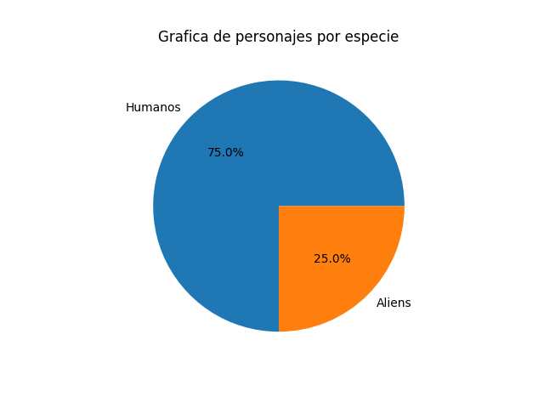
Cantidad | Humanos | Aliens
Personajes | 15 | 5

